Sheet1
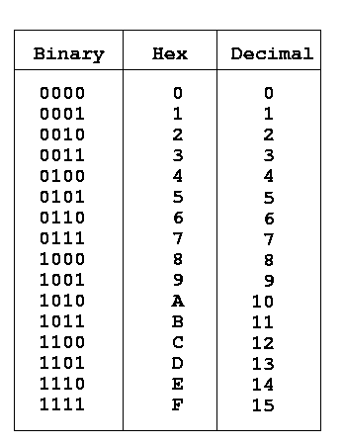

8 | 4 | 2 | 1 | 8 | 4 | 2 | 1
dp | g | f | e | d | c | b | a |  |  |  | a
1 | 1 | 0 | 0 | 0 | 0 | 0 | 0 | 0 | 0xC0 | f | g | b
1 | 1 | 1 | 1 | 1 | 0 | 0 | 1 | 1 | 0xF9 | e |  | c
 |  |  |  |  |  |  |  | 2 | 0xA4 |  | d
 |  |  |  |  |  |  |  | 3
 |  |  |  |  |  |  |  | 4
 |  |  |  |  |  |  |  | 5
 |  |  |  |  |  |  |  | 6
1 | 1 | 1 | 1 | 1 | 0 | 0 | 0 | 7
 |  |  |  |  |  |  |  | 8
 |  |  |  |  |  |  |  | 9
 |  |  |  |  |  |  |  | 10

